상품제안서
[송월타올] [2024년 청룡] 2024 새해 청룡 자수 3P 160g 호텔 수건세트 | 상품코드: F25242

 |  |  |  |  |  |  | 02-412-0044 | www.easy1.co.kr
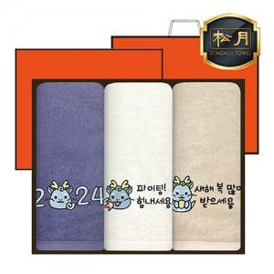

【상세/제작정보】

【인쇄/포장옵션】 | 자수 / 종이케이스

【공급단가】 | 수량 | 50~ | 100~ | 500~ | 1,000~ | 2,000~
*VAT별도 | 단가 | 18,120원 | 17,830원 | 17,400원 | 16,960원 | 16,670원

【상품 URL】 | https://dev.easy1.co.kr:443/src/goods_detail.php?gdno=25242

